2022_05_data
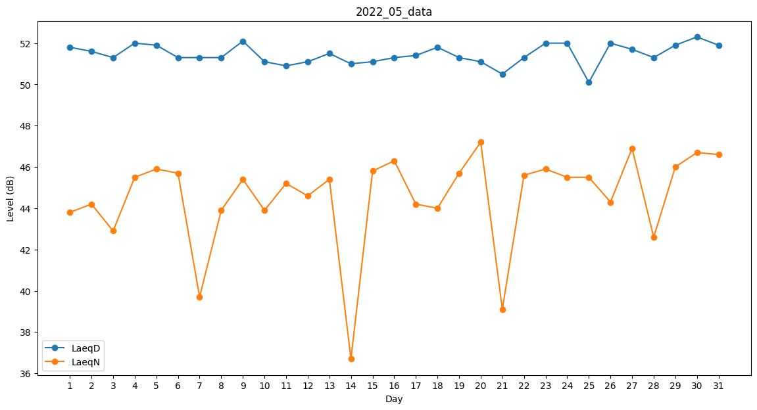
Day | LaeqD | LaeqN
1 | 51.8 | 43.8
2 | 51.6 | 44.2
3 | 51.3 | 42.9
4 | 52 | 45.5
5 | 51.9 | 45.9
6 | 51.3 | 45.7
7 | 51.3 | 39.7
8 | 51.3 | 43.9
9 | 52.1 | 45.4
10 | 51.1 | 43.9
11 | 50.9 | 45.2
12 | 51.1 | 44.6
13 | 51.5 | 45.4
14 | 51 | 36.7
15 | 51.1 | 45.8
16 | 51.3 | 46.3
17 | 51.4 | 44.2
18 | 51.8 | 44
19 | 51.3 | 45.7
20 | 51.1 | 47.2
21 | 50.5 | 39.1
22 | 51.3 | 45.6
23 | 52 | 45.9
24 | 52 | 45.5
25 | 50.1 | 45.5
26 | 52 | 44.3
27 | 51.7 | 46.9
28 | 51.3 | 42.6
29 | 51.9 | 46
30 | 52.3 | 46.7
31 | 51.9 | 46.6

